16_22 ENERO TABLA_GRAFICO
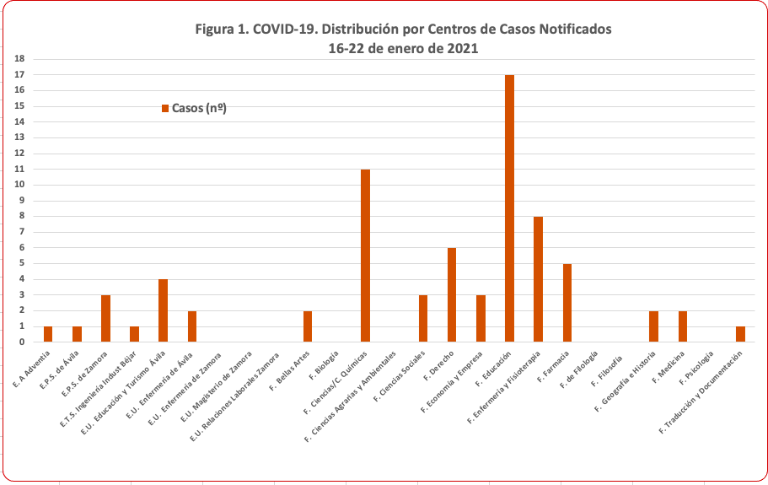
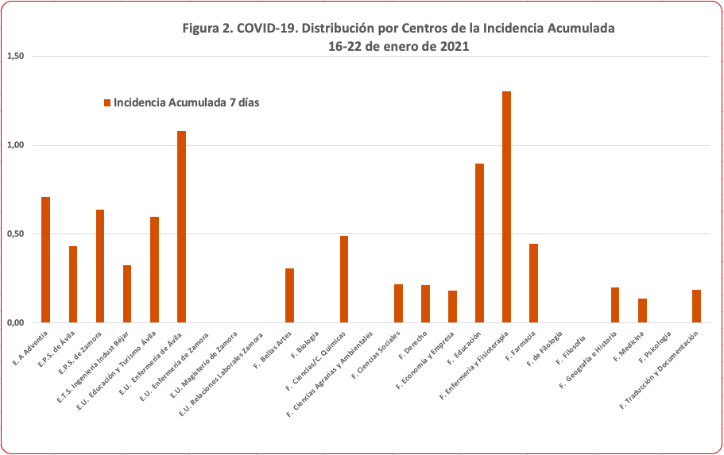
COVID-19 en la Universidad de Salamanca. Distribución de CASOS por Centros y Período de Notificación
( 1 al 22 de ENERO 2021)

 | Alumnos | 2020 |  |  | 2021 |  |  |  |  |  |  |  | Total | Incidencia
CENTRO/FECHA | Nº | Casos | IA (%) | 1-15 ene | 16-17ene | 2021-01-18 | 2021-01-19 | 2021-01-20 | 2021-01-21 | 2021-01-22 | 16-22ene | IA 7 días (% | Acumulado | Acumulada (%)
E. Aeronáutica Adventia, ECA | 141 | 3 | 2.1 | 2 | 0 | 0 | 0 | 1 | 0 | 0 | 1 | 0.71 | 3 | 2.1
E.P.S. de Ávila | 230 | 2 | 0.9 | 0 | 0 | 1 | 0 | 0 | 0 | 0 | 1 | 0.43 | 1 | 0.4
E.P.S. de Zamora | 470 | 6 | 1.3 | 3 | 2 | 1 | 0 | 0 | 0 | 0 | 3 | 0.64 | 6 | 1.3
E.T.S. de Ingeniería Industrial de Béjar | 306 | 2 | 0.7 | 1 | 0 | 0 | 1 | 0 | 0 | 0 | 1 | 0.33 | 2 | 0.7
E.U. de Educación y Turismo de Ávila | 668 | 17 | 2.5 | 3 | 1 | 0 | 1 | 0 | 2 | 0 | 4 | 0.60 | 7 | 1.0
E.U. de Enfermería de Ávila | 185 | 10 | 5.4 | 1 | 0 | 0 | 0 | 0 | 1 | 1 | 2 | 1.08 | 3 | 1.6
E.U. de Enfermería de Zamora | 244 | 3 | 1.2 | 3 | 0 | 0 | 0 | 0 | 0 | 0 | 0 | 0.00 | 3 | 1.2
E.U. de Magisterio de Zamora | 608 | 3 | 0.5 | 0 | 0 | 0 | 0 | 0 | 0 | 0 | 0 | 0.00 | 0 | 0.0
E.U. de Relaciones Laborales de Zamora | 103 | 1 | 1.0 | 0 | 0 | 0 | 0 | 0 | 0 | 0 | 0 | 0.00 | 0 | 0.0
F. de Bellas Artes | 650 | 28 | 4.3 | 2 | 0 | 0 | 0 | 0 | 1 | 1 | 2 | 0.31 | 4 | 0.6
F. de Biología | 1015 | 45 | 4.4 | 3 | 0 | 0 | 0 | 0 | 0 | 0 | 0 | 0.00 | 3 | 0.3
F. de Ciencias/C. Químicas | 2240 | 83 | 3.7 | 9 | 7 | 1 | 1 | 0 | 2 | 0 | 11 | 0.49 | 20 | 0.9
F. de Ciencias Agrarias y Ambientales | 516 | 12 | 2.3 | 2 | 0 | 0 | 0 | 0 | 0 | 0 | 0 | 0.00 | 2 | 0.4
F. de Ciencias Sociales | 1381 | 53 | 3.8 | 9 | 1 | 1 | 0 | 1 | 0 | 0 | 3 | 0.22 | 12 | 0.9
F. de Derecho | 2837 | 142 | 5.0 | 0 | 0 | 0 | 0 | 0 | 0 | 6 | 6 | 0.21 | 6 | 0.2
F. de Economía y Empresa | 1645 | 99 | 6.0 | 7 | 2 | 0 | 0 | 0 | 1 | 0 | 3 | 0.18 | 10 | 0.6
F. de Educación | 1890 | 78 | 4.1 | 12 | 2 | 5 | 3 | 3 | 3 | 1 | 17 | 0.90 | 29 | 1.5
F. de Enfermería y Fisioterapia | 613 | 44 | 7.2 | 8 | 1 | 2 | 3 | 0 | 2 | 0 | 8 | 1.31 | 16 | 2.6
F. de Farmacia | 1118 | 60 | 5.4 | 8 | 1 | 1 | 1 | 1 | 1 | 0 | 5 | 0.45 | 13 | 1.2
F. de Filología | 2078 | 36 | 1.7 | 12 | 0 | 0 | 0 | 0 | 0 | 0 | 0 | 0.00 | 12 | 0.6
F. de Filosofía | 292 | 8 | 2.7 | 0 | 0 | 0 | 0 | 0 | 0 | 0 | 0 | 0.00 | 0 | 0.0
F. de Geografía e Historia | 993 | 33 | 3.3 | 6 | 0 | 0 | 1 | 0 | 1 | 0 | 2 | 0.20 | 8 | 0.8
F. de Medicina | 1446 | 71 | 4.9 | 16 | 0 | 1 | 1 | 0 | 0 | 0 | 2 | 0.14 | 18 | 1.2
F. de Psicología | 1275 | 18 | 1.4 | 10 | 0 | 0 | 0 | 0 | 0 | 0 | 0 | 0.00 | 10 | 0.8
F. de Traducción y Documentación | 541 | 20 | 3.7 | 0 | 0 | 0 | 1 | 0 | 0 | 0 | 1 | 0.18 | 1 | 0.2
Bibliotecas |  |  |  | 1 |  |  |  |  |  |  |  |  | 1
Total | 23485 | 877 | 3.7 | 118.0 | 17 | 13 | 13 | 6 | 14 | 9 | 72 | 0.31 | 190 | 0.8

